様式2-2(2計画概要)
第２ 事業計画の概要 |  |  |  |  |  |  |  | ［環境保全型農業チャレンジ！事業］
１ 活動名
取組区分 |  |  | 0 |  |  |  |  |  |  |  |  |  |  |  |  |  |  |  | ←数式による自動入力
活 動 名 |  |  | ※ 事業内容がわかる事業名を記載 （例：「特別栽培米の食味向上への挑戦！(もみ殻くん炭＋鶏糞の有効利用)）

２ 取組品目（品種）
(1)品目 |  |  |  |  |  |  |  |  |  |  |  | (2)品種 |  |  | ※慣行基準の品種又は作型区分を記載
 |  |  |  |  |  |  |  |  |  |  |  |  |  |  | （無い場合は参考として品種・作型記載(未記入も可)）

３ 事業の目的及び取組方針（現状・目的）
(現状と課題)
 | ※ 環境保全型農業における現状（取組状況等）と課題を簡潔に記載

(事業の目的及び取組方針)
 | ※ 事業の目的及び環境保全型農業に関する取組方針を簡潔に記載

※ 事業内容がわかる事業名を記載
（例：「特別栽培米の食味向上への挑戦！(もみ殻くん炭＋鶏糞の有効利用)）
３ 事業の目標及び取組の概要
（１）事業活動の目標（達成状況・評価）
活動名

取組目標 |  |  | 2 特別栽培 |  |  |  |  |  |  |  |  |  |  |  |  |  |  |  | ←リストから選択
 |  |  | (1) 取組者の拡大 |  |  |  |  |  |  |  |  |  |  |  |  |  |  |  | ←リストから選択 |  |  | 1 エコファーマー | (1) 取組者の拡大
 |  |  |  |  |  |  |  |  |  |  |  |  |  |  |  |  |  |  | ←実施主体が設定した具体的目標を記載 |  |  | 2 特別栽培 | (2) 取組面積の拡大
 |  |  |  |  |  |  |  |  |  |  |  |  |  |  |  |  |  |  |  |  |  | 3 有機栽培 | (3) 環境負荷の低減割合の拡大
 |  |  |  |  |  |  |  |  |  |  |  |  |  |  |  |  |  |  |  |  |  |  | (4) 資源の循環利用の拡大
取組の スローガン

（取組の概要）
 | ※事業で取り組む技術や活動等の概要を簡潔に記載する。
 |  | （詳細は４で記載すること）

（達成状況及び評価）
 | ※目標の達成状況(目標、指標の到達度、達成率、取組経過等)
 | 事業の成果や取組で得られた効果などを具体的かつ簡潔に記載する。
 | ※評価（成果の要因、事業実施において発生した課題など）
 |  | （◎目標が達成出来なかった場合は、その原因や分析結果等も記載する。）
 |  | 改善点や今後の方策、感想なども簡潔に記載する。

※ 適宜、行等を追加すること

（２）事業に関する具体的目標及び計画（実績）
ア 栽培に関する現状と目標
 | 項 目 |  |  |  | 現 状（ 年度） |  |  |  |  |  |  |  | 目 標（ 年度） |  |  |  |  | 備考
特別栽培
特別栽培
←取組を選択
 |  |  |  |  | 慣行栽培 |  |  |  |  |  |  |  | 慣行栽培
（1,220）
1,200
（660）
680
 | 栽培面積 |  |  |  |  |  |  |  |  |  |  |  |  |  |  |  |  |  |  |  |  | エコファーマー
1,520
360
 | (a) |  |  |  |  |  |  |  |  |  |  |  |  |  |  |  |  |  |  |  |  | 特別栽培
※ 実施主体として指標を１つ以上設定
○～○
※目標値は栽培指針等の基準値等を参考に設定
（設定値の根拠等の補足を備考欄に記載）
土づくり |  |  |  |  |  |  |  |  |  |  |  |  |  |  |  |  |  |  |  |  |  | 有機栽培
○～○
(○～○）
□～□

 |  |  |  |  |  |  |  |  |  |  |  |  |  |  |  |  |  |  |  |  |  | (tCO2/ha/yr)

※1 取り組む農法を選択し、記入すること。（目標は上段（）、実績を下段に記入すること）
※2 ［土づくり］の指標は、実施主体で目標とする項目を設定し、土壌診断結果を記入
現状の土壌診断を実施していない場合は「－」、
（参考：土壌改良基準） |  |  |  |  |  | 腐植含量：2%以上、可給態窒素(水田)：8～20mg/乾土100g、CEC：10～15me/乾土100g

イ 慣行基準及び目標
 | 項 目 |  |  |  | 慣行基準 |  |  |  | 目標 |  |  |  | 削減割合（％）
化学肥料(窒素)使用量（Nkg/10a） |  |  |  |  |  |  |  |  |  |  |  |  |  |  |  |  |  |  |  |  |  | 土壌炭素含量(C%)
 |  |  |  |  |  |  |  |  |  |  |  |  |  |  |  |  |  |  |  | CO2削減量 |  | 腐植含量(％)
化学農薬(有効成分)使用回数(回) |  |  |  |  |  |  |  |  |  |  |  |  |  |  |  |  |  |  |  |  |  | 土壌窒素含量(mg/100g)
 |  |  |  |  |  |  |  |  |  |  |  |  |  |  |  |  |  |  |  |  |  | 土壌可給態窒素含量
※1 ［慣行基準］は福島県慣行使用基準
※2 エコファーマーに準じた取組の場合は、「福島県持続性の高い農業生産方式導入計画認定要領」様式１を
添付すること。
ウ 環境保全型農業の目標及び計画（実績）
 |  |  |  | 実施前年度 |  |  |  | 実施年度 |  | 目標年度(実施年度１年後) |  |  |  |  |  | 達成状況
※ 実施主体として指標を１つ以上設定
指標 |  |  |  | （令和 年度） |  |  |  | （令和 年度） |  | （令和 年度） |  |  |  |  |  |  | 備 考
 |  |  |  | ①(現状) |  |  |  |  |  | ②（目標） |  |  |  | ③(実績)
○～○
※参加農業者の
最小と最大を記入
③/②×100
1 | 認定(認証)者数（人）

③/②×100
※単位はhaに
変更しても良い
2 | 認定(認証)面積（a）
※取組目標で(3),(4)を選択した場合は選択すること
③/②×100
↑
※②の値は
参加農業者
の平均値
↓
○～○
○～○
(①-③)/(①-②）
×100
3 | CO2削減量 |  |  |  |  |  |  |  |  |  |  |  |  |  |  |  |  |  | ←見える化サイトの計算結果を入力
 | (tCO2/ha/yr)
4 | 化学肥料(窒素)使用量（Nkg/10a）

(①-③)/(①-②）
×100
5 | 化学農薬(有効成分)使用回数(回) |  |  |  |  |  |  |  |  |  |  |  |  |  |  |  |  |  |  |  |  | 化学肥料(窒素)低減割合(％)
 |  |  |  |  |  |  |  |  |  |  |  |  |  |  |  |  |  |  |  |  |  | 化学農薬低減割合(％)
※１ 参加者の合計値とする（備考欄に補足等を記載）

エ 認定（認証）について |  |  |  |  |  |  |  |  |  |  |  |  |  |  |  |  |  |  |  |  | 土壌のCO2吸収「見える化」サイト(農研機構 農業環境変動センター）
 | 区分 |  |  |  |  |  | 認定（認証）年月日 |  |  |  |  |  |  |  |  | 認定（認証）機関名 |  |  |  |  | （https://soilco2.rad.naro.go.jp/)
 |  |  |  |  |  | 予定 |  |  |  |  | 実績

※ 実績報告時に認定(認証)年月日、認定(認証)機関名を記載する。

４ 事業の活動内容（計画・実績）
活動名 |  |  |  |  |  |  |  |  |  |  |  |  |  |  |  |  |  |  | ←数式による 自動入力

（計画の詳細）
 | ※1 事業で実施する活動ごとに活動内容(実施時期、内容、規模 等)
 | を具体的かつ簡潔に記載
 | ※2 活動内容は第３の１「経費の配分及び負担区分(積算内訳)」と対応すること

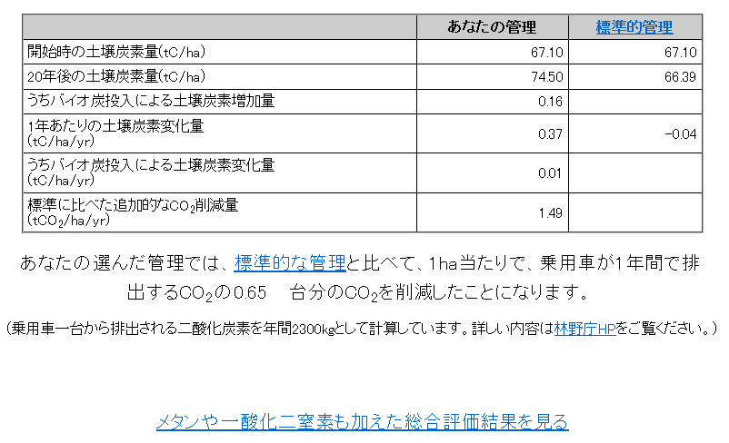

（実績）
 | ※実績(実施時期、内容、規模 等)及び成果を具体的かつ簡潔に記載）

※ 適宜、欄や行を追加又は調整すること。

別添1(名簿)
様式第2号-1（別添１） |  |  |  |  | ［みんなでチャレンジ！環境保全型農業拡大事業］

 | 環境保全型農業チャレンジ！事業 ［構成員名簿］

実施主体名
取組区分
取組品目

NO. | 氏名 |  |  | 所属 |  | 認証等取得状況（取得年月日） |  |  |  | 備考
 |  |  |  | 組織(部会)名 | 役職 | 新規取組者 | ｴｺﾌｧｰﾏｰ | 特別栽培 県認証 | 有機JAS認証

R2.11.15
－
－
R2.11.15
R3.9.29
○
－
－
－
1
2
3

参加者数 | 合計 | 0 | 人
 | (新規) |  | 人 | ※新規は３割以上 |  | ※↑欄は人数を記載
注１ 適宜、行を追加すること。
注２ 認証等取得してない場合は「－」、新規取組者のみ「○」を記入。

 |  |  |  |  | CO2削減量(tCO2/ha/yr)

参考(見える化サイト)
（参考）

栽培におけるCO2削減効果の点検

 | 栽培方法の現状（事業実施前年度又は事業実施年度）及び目標年度において、 土壌のCO2吸収「見える化」サイトにより、標準に比べた追加的なCO2削減量(tCO2/ha/yr)の算出し、土づくりによる土壌の炭素貯留効果を点検を行う。

 | 土壌のCO2吸収「見える化」サイト(農研機構 農業環境変動センター）
 | （https://soilco2.rad.naro.go.jp/)

←計画書の２（１）のイの
指標１に記載する

